Intro
React, NodeJS, Express & MongoDB - The MERN Fullstack Guide
https://www.udemy.com/course/react-nodejs-express-mongodb-the-mern-fullstack-guide/
Maximilian Schwarzmüller & Manuel Lorenz

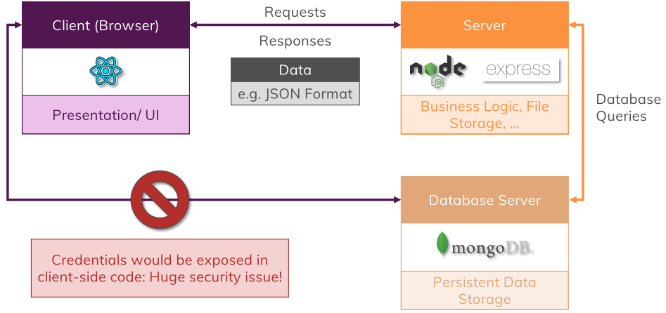
Section 1: | Introduction | 1.MERN | 2023-02-19
Section 2: | The MERN Stack - Theory | 1.MERN | 2023-02-20
Section 3: | Planning the App | 1.MERN | 2023-02-19
Section 4: | ReactJS - A Refresher | 2.FE | 2023-02-27
Section 5: | ReactJS - Building the FE | 2.FE | 2023-03-16
Section 6: | NodeJS & ExpressJS - A Refresher | 3.BE | 2023-02-22
Section 7: | NodeJS & ExpressJS - Building our REST API | 3.BE | 2023-02-24
Section 8: | Working with MongoDB & Mongoose - A Refresher | 4.DB | 2023-02-25
Section 9: | Connection the BE to the DB | 5.BE-DB | 2023-02-27
Section 10: | Connection the FE to the BE | 6.FE-BE | 2023-03-26
Section 11: | Adding File Upload | 11.FileUpload | 2023-03-28
Section 12: | Adding Authentication | 12.Authen | 2023-03-31
Section 13: | Application Deployment | 13.Deployment | 2023-03-22

 |  |  |  | https://www.mongodb.com/atlas/database
 |  |  |  | https://developers.google.com/maps/documentation/geocoding/overview

1.MERN
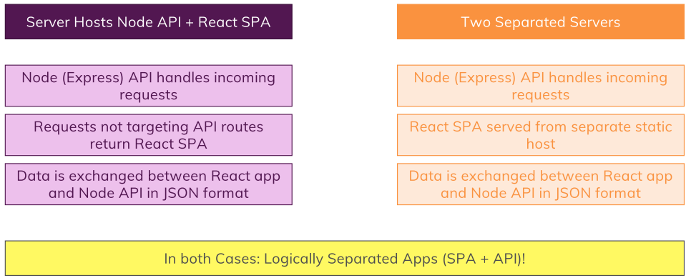
Intro | MERN là gì?
 | General Planning Steps
 | MERN - big picture, the FE, the BE
 | REST vs. GRAPHQL
 | Connect Node + ReactJS

 | Section 1: |  | Introduction

 | MERN là gì?
 |  | Mongo DB |  | NoSQL DB
 |  | ExpressJS |  | NodeJS Framework
 |  | ReactJS |  | Browser-side JS library
 |  | NodeJS |  | Server-side JS runtime

 |  | ReactJS = render UI, handle user input, communicate with BE
 |  | NodeJS = listen to requests & send responses, excute server-side logic, interact with DB & files
 |  | Express = same as NodeJS, middleware-based, include routing, view-rendering…
 |  | MongoDB = documents & collections -> store app data, high performance

 | Section 3: |  | Planning the App

 | General Planning Steps
 |  | 1. Come up with an idear / solve a problem
 |  | 2. Create a design / sketch
 |  | 3. Plan the data models
 |  | 4. Plan endpoints (APIs - BE) and pages (SPA - FE)

 |  | 1. project idea |  |  |  |  | 3. application data
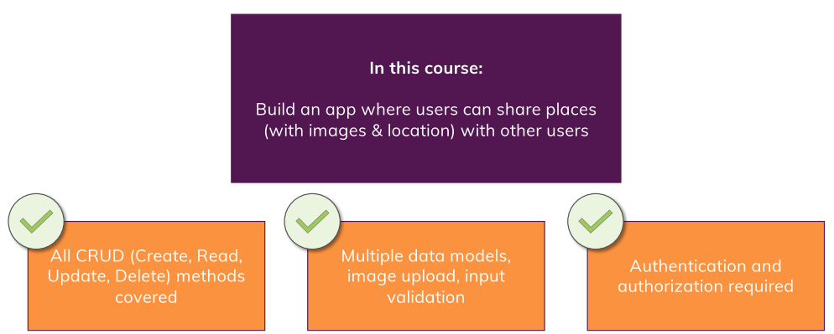
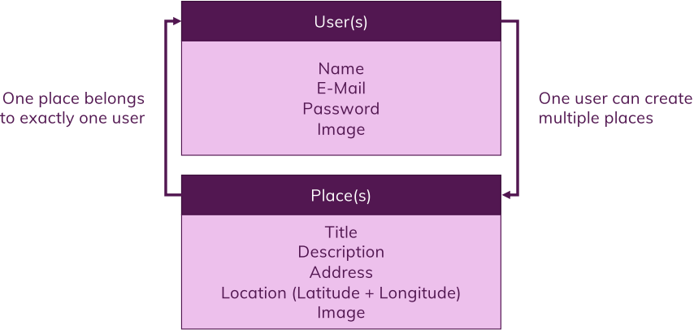

 |  | 4. API endpoints
 |  | /api/v1.0/users
 |  |  | /users |  | GET | Retrieve list of all users
 |  |  | /users/signup |  | POST | Create new user + login
 |  |  | /users/login |  | POST | Log user in
 |  | /api/v1.0/places
 |  |  | /places/user/:uid |  | GET | Retrieve list of all places for a given user id
 |  |  | /places |  | POST | Create a new place
 |  |  | /places/:pid |  | GET | Get a specific place by place id
 |  |  | /places/:pid |  | PATCH | Update a place by id
 |  |  | /places/:pid |  | DELETE | Delete a place by id

 |  | SPA pages
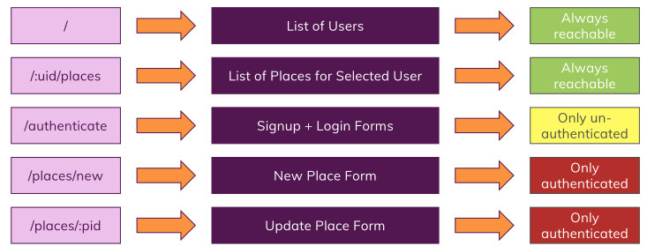

 | Section 2: |  | The MERN Stack - Theory

 | MERN big picture
 | The Frontend (Client)
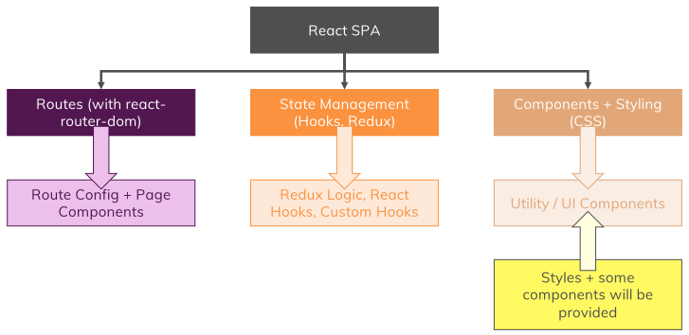

 | The Backend (Server)
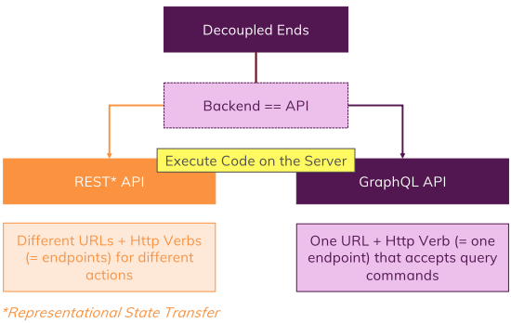

 | REST vs. GRAPHQL
 |  | REST & Http Methods
 |  |  | GET
 |  |  | POST
 |  |  | PUT | Put a Resource onto the Server (i.e. create or overwrite a Resource)
 |  |  | PATCH | Update parts of an existing Resource on the Server
 |  |  | DELETE
 |  |  | OPTIONS | (sent automatically) determine whether follow-up Request is allowed.

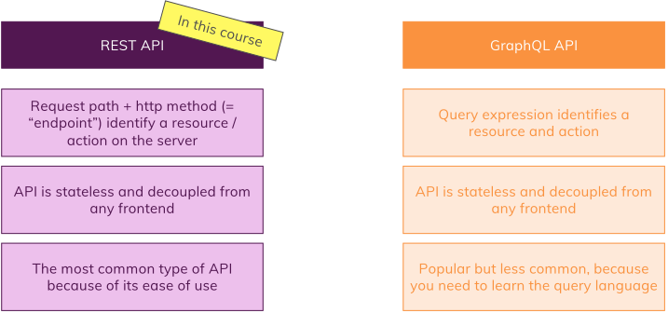

 | Connect Node + ReactJS
 |  | Two ways

2.FE
Intro | Ôn lại kiến thức ReactJS: Components, State, Props |  |  |  |  |  | npm install --save react-router-dom
 | Routing, Animation |  |  |  |  |  | npm install --save react-transition-group
 | Xây dựng modal, nhúng google maps
 | Xây dựng custom hook: useForm()
 | Xây dựng tính năng login/sign up

 | Section 4: |  | ReactJS - A Refresher

 | Section 5: |  | ReactJS - Building the FE

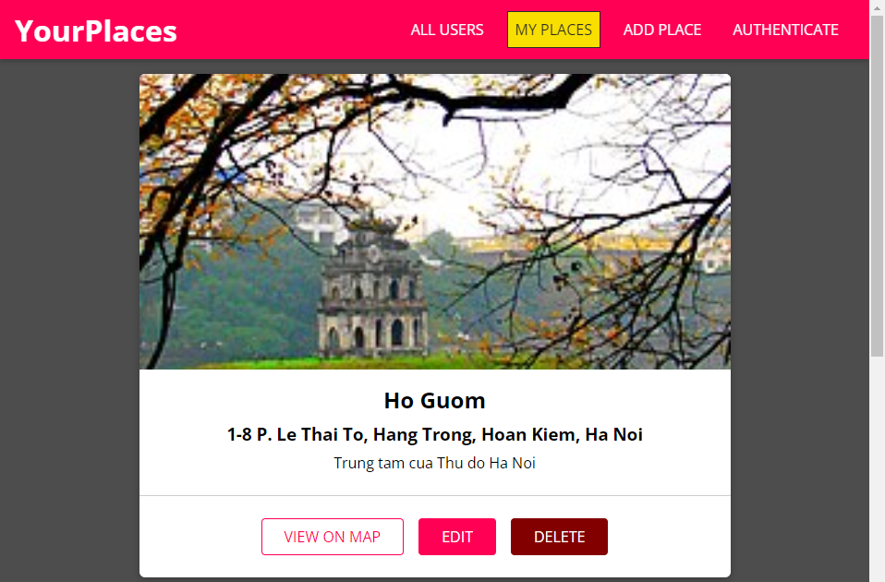
 | Xây dựng React App
 |  | 1 - Tạo React Single Page App
 |  | 2 - Thêm Routing + Core Pages
 |  | 3 - Chia thành các Core Component
 |  | 4 - UI Components + CSS Styling

 | Sử dụng React Router
 |  | npm install --save react-router-dom
 |  | https://reactrouter.com/en/main/start/tutorial
 |  | Note: v6 có nhiều thay đổi so với v5

 |  | Routes/Route/Navigate
 |  |  | <BrowserRouter>
 |  |  | <Routes>
 |  |  | <Route path="/" exact="true" element={<Users />} />
 |  |  | <Route path="/:userId/places" element={<UserPlaces />} />
 |  |  | <Route path="/places/new" element={<NewPlace />} />
 |  |  | <Route path="/places/:placeId" element={<UpdatePlace />} />
 |  |  | <Route path="*" element={<Navigate to="/" replace />} />
 |  |  | {/* To keep the history clean, you should set replace prop.
 |  |  | This will avoid extra redirects after the user click back. */}
 |  |  | </Routes>
 |  |  | </BrowserRouter>

 |  | useHistory (V5) vs. useNavigate (V6)
 |  |  | In react-router-dom v6 useHistory() is replaced by useNavigate().
 |  |  |  | import { useNavigate } from 'react-router-dom'; |  |  | import { useHistory } from 'react-router-dom';
 |  |  |  | const navigate = useNavigate(); |  |  | const history = useHistory();
 |  |  |  | navigate('/home'); |  |  | history.push('/');

 | Phân biệt Link và NavLink
 |  | Link |  |  | NavLink
 |  |  | import { Link } from 'react-router-dom'; |  |  | import { NavLink } from 'react-router-dom';
 |  |  | <p><Link to="/">Todos</Link></p> |  |  | <p><NavLink to="/">Todos</NavLink></p>

 |  | Dùng khi chỉ muốn điều hướng |  |  | Khi NavLink hoạt động, có thêm class="active" (mặc định), có thể thay đổi
 |  |  |  |  |  | <p><NavLink to="/" activeClassName="active-menu">Todos</NavLink></p>
 |  |  |  |  | => Có thể apply style

 | Load ảnh từ URL hoặc Local path
 |  | https://bobbyhadz.com/blog/react-display-image-from-url
 |  | Từ URL
 |  |  | <img
 |  |  | src='https://upanh.paperzonevn.com/images/2022/09/20/036f98b264cd5b23ba00346bc761ff8f.png'
 |  |  | alt='goku'
 |  |  | style={{ width: props.width, height: props.width }}
 |  |  | />
 |  | Từ Local path
 |  |  | src = '/images/fantasy-goku.png'
 |  | => Cho ảnh vào thư mục local /public/images

 | Sử dụng ReactDOM Portal để render drawer
 |  | index.html |  |  |  | SideDrawer.js

 |  | Kết quả: | SideDrawer được render vào drawer-hook, không bị nested trong root element.
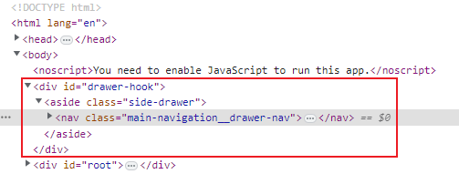

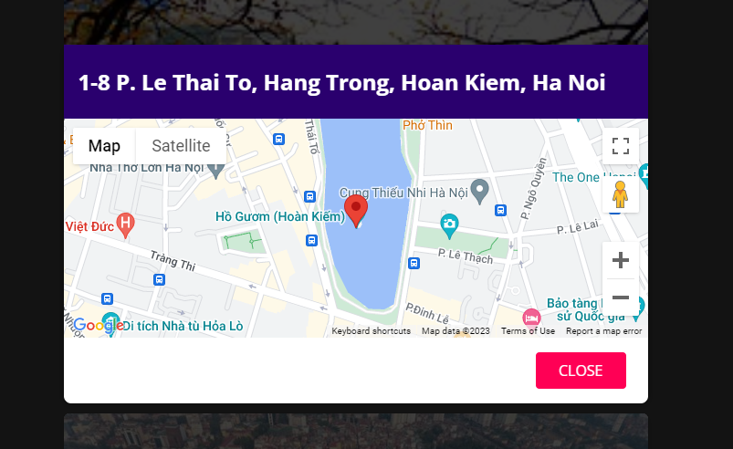
 | Xây dựng Modal
 |  | Modal hoạt động như một pop-up - nhưng built-in ngay trên web browser thay vì new web page.
 |  | Có backdrop.
 |  | Có thể hiển thị bất cứ thứ gì -> ví dụ như Maps

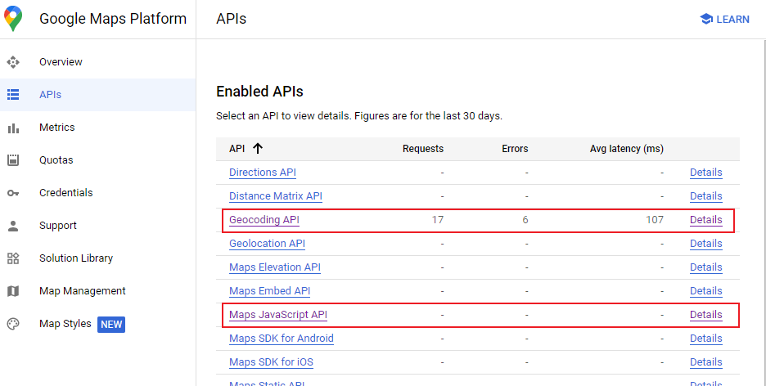
 | Nhúng google map vào Modal
 |  | Từ khóa: Maps JavaScript APIs
 |  | https://developers.google.com/maps/documentation/javascript/overview
 |  | https://console.cloud.google.com/google/maps-apis/api-list?project=starry-runner-378923

 |  | 1 - add script + API key vào index.html
 |  | 2 - Sử dụng object google.map -> truyền vào coordinates, marker, zoom

 | Xây dựng custom hook: useForm()
 |  | const [formState, inputHandler, setFormData] = useForm(initialInputs, false);
 |  |  | form state: được truyền vào từ component (vd. [address, description, title])
 |  |  | input handler: gọi khi onChange()/onInput()
 |  |  | set form data: gọi bất đồng bộ khi dữ liệu query hoàn thành

 | Xây dựng tính năng login/sign up
 |  | Quản lý Auth Context App-wide -> /shared/context/AuthContext.js
 |  |  | import { createContext } from "react";
 |  |  | export const AuthContext = createContext({
 |  |  | isLoggedIn: false,
 |  |  | login: () => {},
 |  |  | logout: () => {}
 |  |  | });

 |  | NOTE: Các Component sẽ lắng nghe sự thay đổi của Context và tự động re-render.

 |  | Ở App.js (root component), wrap toàn bộ element bởi <AuthContext.Provider></AuthContext.Provider>
 |  |  | Định nghĩa state isLoggedIn, login, logout
 |  |  | <AuthContext.Provider
 |  |  | value={{ isLoggedIn: isLoggedIn, login: login, logout: logout }}
 |  |  | >...<AuthContext.Provider>

 |  | Ở các component cần lắng nghe Context
 |  |  | import React, { useContext } from 'react';
 |  |  | import { AuthContext } from '../../context/auth-context';
 |  |  | const auth = useContext(AuthContext);
 |  |  | => auth.isLoggedIn, auth.login, auth.logout

 |  | Redirect khi login thành công => Dùng Navigate
 |  | Logout => Dùng <button onClick={auth.logout}>LOGOUT</button>

3.BE
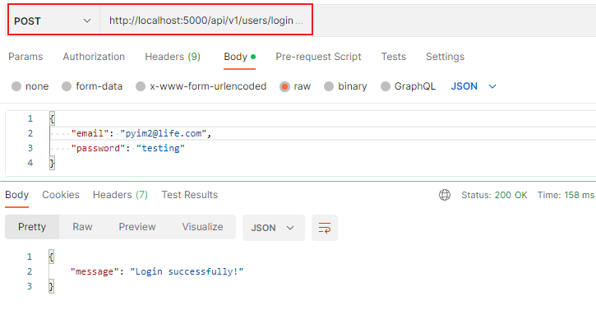
Intro | NodeJS - ExpressJS |  |  |  |  |  | npm install express --save
 | Tạo Router -> Error Handling -> Tạo Controller -> |  |  |  |  |  | npm install nodemon --save-dev
 | Validating API Input |  |  |  |  |  | npm install body-parse --save
 | Dùng Google Geocoding API |  |  |  |  |  | npm install uuid --save
 | Dùng Postman |  |  |  |  |  | npm install express-validator --save

 | Section 6: |  | NodeJS & ExpressJS - A Refresher

 | NodeJS
 |  | A host environment for JavaScript
 |  |  | const fs = require('fs');
 |  |  | const http = require('http');
 | ExpressJS
 |  | A Framework for NodeJS
 |  | Middleware-focused approach
 |  |  | const express = require('express');
 |  |  | const bodyParser = require('body-parser');
 |  |  | const app = express();
 |  |  | app.use(bodyParser.json()); |  |  |  | // convert json thành JS object
 |  |  | app.use(bodyParser.urlencoded({ extended: false }));
 |  |  | app.use((req, res, next) => {
 |  |  | next(); | //not return anything, forward req to the next
 |  |  | });
 |  |  | app.use((req, res, next) => {
 |  |  | res.send('<h1>Hi</h1>');
 |  |  | });
 |  |  | app.post('/user', (req, res, next) => {});
 |  |  | app.get('/users', (req, res, next) => {});
 |  |  | app.listen(5000);

 |  | How often do we run server-side script with NodeJS when we want to start a server and handle incoming requests?
 |  |  | A. Every request
 |  |  | B. Every request and every response
 |  |  | C. Once to start the server and register all middlewares
 |  | When are Express middleware functions getting executes?
 |  |  | A. When the server starts up
 |  |  | B. Whenever a request reaches that middleware function
 |  |  | C. Whenever we execute app.use() in our code

 | Section 7: |  | NodeJS & ExpressJS - Building our REST API

 | Build project from crash
 |  | $ npm init
 | Tạo Router
 |  | Xây dựng một route căn bản
 |  |  | /routes/places-router.js |  |  | app.js
 |  |  | const express = require('express'); |  |  | const express = require('express');
 |  |  | const router = express.Router(); |  |  | const bodyParser = require('body-parser');
 |  |  | router.get ('/', (req, res, next) => { |  |  | const placesRouter = require('./routes/places-routes');
 |  |  | res.json({message: "Working"}); |  |  | const app = express();
 |  |  | }); |  |  | app.use('/api/1.0/places', placesRouter);
 |  |  | module.exports = router; |  |  | app.listen(5000);
 |  |  | => Các request tới http://localhost:5000/api/1.0/places sẽ được forward tới /routes/places-router

 | Handling Error
 |  | Trả về các mã lỗi 404, 500,…
 |  | Cách 1: Set trực tiếp
 |  |  | return res.status(404).json({message: 'Could not find any place for the given user id'});

 |  | Cách 2: Sử dụng middleware
 |  |  | app.js |  |  |  |  | /routes/places-router.js
 |  |  | app.use((error, req, res, next) => { |  |  |  |  | const error = new Error('Could not find a place for the provided place id');
 |  |  | if (res.headerSent) { |  |  |  |  | error.code = 404;
 |  |  | return next(error); |  |  |  |  | return next(error); | //Cho async code
 |  |  | } |  |  |  |  | //throw(error); | //Cho sync code
 |  |  | res.status(error.code || 500);
 |  |  | res.json({message: error.message || 'An unknown error occurred!'});
 |  |  | });

 |  | Cách 3: Tự xây dựng Error Model
 |  |  | /models/http-error.js |  |  |  |  | /routes/places-router.js
 |  |  | class HttpError extends Error { |  |  |  |  | const HttpError = require('../models/http-error');
 |  |  | constructor(message, errorCode) {
 |  |  | super(message); |  | // add a 'message' |  |  | const error = new HttpError('Could not find a place for the provided place id', 404);
 |  |  | this.errorCode = errorCode; |  | // add a 'errorCode' |  |  | return next(error); | // Cho async code
 |  |  | } |  |  |  |  | throw error; | // Cho sync code
 |  |  | }
 |  |  | module.exports = HttpError;

 | Handling Errors for Unsupported Routes
 |  | Thêm vào middleware: sau các supported routes, trước khi handle error
 |  |  | app.js
 |  |  | app.use((req, res, next) => {
 |  |  | const error = new HttpError('Route is unsupported', 404);
 |  |  | throw error;
 |  |  | });

 | Tạo Controller
 |  | Tách biệt xử lý request ra khỏi router -> cleaner code
 |  |  | /routes/places-router.js |  |  |  |  | /controllers/places-controller.js
 |  |  | const placesController = require('../controllers/places-controller'); |  |  |  |  | const getPlaces = (req, res, next) => {
 |  |  | router.get('/', placesController.getPlaces); |  |  |  |  | res.json({places: DUMMY_PLACES});
 |  |  |  |  |  |  |  | };
 |  |  |  |  |  |  |  | exports.getPlaces = getPlaces;

 | Validating API Input
 |  | Dùng thư viện express-validator
 |  | Method check & validationResult
 |  |  | places-router.js |  |  |  | places-controller.js
 |  |  | const { check } = require('express-validator'); |  |  |  | const { validationResult } = require('express-validator');
 |  |  | router.post( |  |  |  | const updatePlace = (req, res, next) => {
 |  |  | '/', |  |  |  | // validate input
 |  |  | [ |  |  |  | const errors = validationResult(req);
 |  |  | check('title').not().isEmpty(), |  |  |  | if (!errors.isEmpty())
 |  |  | check('description').isLength({ min: 5 }), |  |  |  | {
 |  |  | check('address').not().isEmpty(), |  |  |  | console.log(errors);
 |  |  | ], |  |  |  | throw new HttpError('Invalid input passed! Please try again!', 422);
 |  |  | placesController.createPlace |  |  |  | }
 |  |  | ); |  |  |  | ...
 |  |  |  |  |  |  | }

 | Using Google's Geocoding API
 |  | Chuyển một địa chỉ thành tọa độ (coordinates: latitude, longtitude)
 |  | https://developers.google.com/maps/documentation/geocoding/overview
 |  | Cần tài khoản google

 | Dùng POSTMAN để test API

4.DB
Intro | MongoDB |  |  |  |  |  |  | npm install mongodb --save
 | NoSQL vs SQL |  |  |  |  |  |  | npm install mongoose --save
 | Sử dụng Mongoose |  |  |  |  |  |  | npm install mongoose-unique-validator --save

 | Section 8: |  | Working with MongoDB & Mongoose - A Refresher

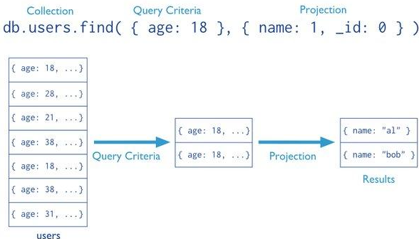
 | MongoDB
 |  | Là một NoSQL DB chứa các "Documents" trong các "Collections"
 |  | (thay vì các "Records" trong "Tables" như SQL)
 |  | Các thuật ngữ:
 |  |  | _id |  | (bắt buộc) giá trị duy nhất trong document
 |  |  | Database |  | Nơi chứa các collection
 |  |  | Collection |  | Nhóm của nhiều Document ~ RDBMS Table
 |  |  | Document |  | Một bản ghi gồm các tên trường và giá trị
 |  |  | Cursor |  | Con trỏ đến kết quả truy vấn

 | NoSQL vs SQL
 |  | NoSQL |  |  |  |  | SQL
 |  | + MongoDB, DocumentDB |  |  |  |  | + MySQL, MS SQL, Postgres
 |  | + Không cần Data Schema |  |  |  |  | + Yêu cầu Data Schema chặt chẽ
 |  | + Ít tập trung vào Relations |  |  |  |  | + Relations là core feature
 |  | + Các Documents độc lập |  |  |  |  | + Các Records liên hệ tới nhau
 |  | + Use case: Logs, Orders, Messages |  |  |  |  | + Use case: Contacts, Networks, Carts

 | Thiết lập MongoDB
 |  | https://www.mongodb.com/atlas/database
 |  | Tạo Cluster
 |  |  | Server on the cloud running MongoDB
 |  | Security Setting
 |  |  | IP Whitelist: |  | IP of the server
 |  |  | Database Access: |  | Username, password

 | Kết nối MongoDB
 |  | Sử dụng thư viện - kết nối tới cluster -> db -> collection -> insert/update/delete
 |  |  | const MongoClient = require('mongodb').MongoClient;
 |  |  | const url = 'mongodb+srv://buitung:<password>@cluster0.lysihln.mongodb.net/places_test?retryWrites=true&w=majority.';
 |  |  | const client = new MongoClient(url);
 |  |  | try {
 |  |  | await client.connect(); |  |  |  |  |  | //connect cluster
 |  |  | const db = client.db(); |  |  |  |  |  | //connect db
 |  |  | const result = db.collection('places').insertOne(newProduct); |  |  |  |  |  | //connect collection and insert data
 |  |  | const places = await db.collection('places').find().toArray(); |  |  |  |  |  | //connect collection and get data
 |  |  | } catch (err) {
 |  |  | return res.json({message: 'Could not store data.'});
 |  |  | }
 |  |  | client.close();
 |  |  | res.json(newProduct);

 | Sử dụng Mongoose
 |  | Thư viện hỗ trợ giao tiếp với MongoDB qua các Models và Schemas
 |  |  | Schema | Blueprint của object
 |  |  | Model | Giao diện để CRUD các document trong collection
 |  | Ví dụ: Model 'Product'
 |  |  | /models/products.js |  |  |  |  |  | mongoose.js
 |  |  | const mongoose = require('mongoose'); |  |  |  |  |  | const mongoose = require('mongoose');
 |  |  | const productSchema = new mongoose.Schema({ |  |  |  |  |  | const Product = require('./models/products');
 |  |  | name: { type: String, required: true }, |  |  |  |  |  | const url = 'mongodb://...';
 |  |  | price: { type: Number, required: true} |  |  |  |  |  | mongoose.connect(url) | //connect to Mongo cluster & DB
 |  |  | }); |  |  |  |  |  | .then(() => { … }
 |  |  | module.exports = mongoose.model('Product', productSchema); |  |  |  |  |  | .catch(() = { … });
 |  |  |  |  |  |  |  |  | const createProduct = async (req, res, next) => {
 |  |  |  |  |  |  |  |  | const createdProduct = new Product({
 |  |  |  |  |  |  |  |  | name: req.body.name,
 |  |  |  |  |  |  |  |  | product: req.body.price
 |  |  |  |  |  |  |  |  | });
 |  |  |  |  |  |  |  |  | const result = await createdProduct.save(); | //insert data
 |  |  |  |  |  |  |  |  | res.json(result);
 |  |  |  |  |  |  |  |  | };

 | Understand the ObjectID
 |  | _id của Document có kiểu đặc biệt là ObjectID.
 |  |  | typeof createProduct.id |  |  | => String
 |  |  | typeof createProduct._id |  |  | => Object

11.FileUpload
Intro
 | Accept & Handle File Image on Backend
 | Add File Picker on Frontend
 | Send File to BE

 | Section 11: |  | Adding File Upload

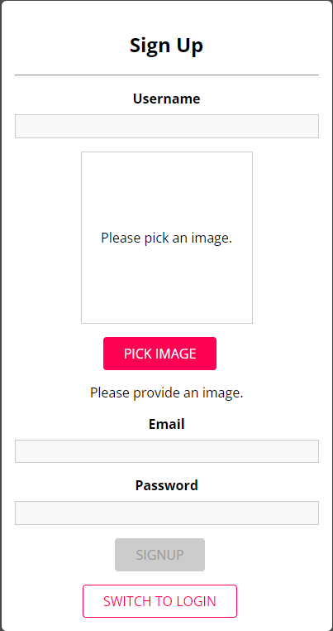
 | Accept & Handle File Image on Backend
 |  | Multer documents
 |  |  | https://github.com/expressjs/multer
 |  | JSON chỉ hoạt động với TEXT
 |  | Multer cho phép xử lý file, binary data,…

 |  | Viết middleware cho file-upload
 |  | Thêm mw vào các url cần thiết: signup && create-place

 | Add File Picker on Frontend
 |  | Thêm component ImageUpload
 |  | => Các component cần upload image sẽ import: Auth (signup) && NewPlace

 |  | Sử dụng FormData để gửi request tới BE
 |  |  | const formData = new FormData();
 |  |  | formData.append('email', formState.inputs.email.value);
 |  |  | formData.append('name', formState.inputs.username.value);
 |  |  | formData.append('password', formState.inputs.password.value);
 |  |  | formData.append('image', formState.inputs.image.value); | //file
 |  | Note: header để là {} => sẽ được tự động set bởi browser

 | Kết nối Users tới Images
 |  | Link Image ở DB: multer tự thêm vào req một file object.
 |  |  | const createdUser = new User({
 |  |  | name,
 |  |  | email,
 |  |  | password,
 |  |  | // image: '/images/fantasy-goku.png',
 |  |  | image: req.file.path,
 |  |  | places: [],
 |  |  | });
 |  | Rollback image upload nếu signup validation fails

 | Serving Images Statically
 |  | Sử dụng middleware
 |  |  | app.use('/uploads/images', express.static(path.join('uploads', 'images')));
 |  | => Serve các request tới /uploads/images/

12.Authen
Intro | How Authentication works?
 | Encrypt password
 | Generate token (JWT)
 | Storing the token in the Browser Storage

 | Section 12: |  | Adding Authentication

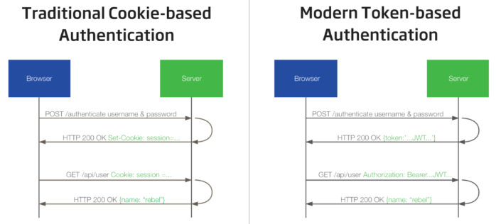
 | How Authentication works?
 |  | So sánh giữa Cookie và Token.
 |  |  | + Token = Stateless -> scalability
 |  |  | + Hỗ trợ mobile
 |  |  | + Hỗ trợ Multi-Server Platforms And Distributed Micro-Services
 |  |  |  | Ví dụ: load balancing giữa server A và server B

 | Encrypt password
 |  | Sử dụng thư biện bcryptjs
 |  |  | $ npm install --save bcryptjs
 |  | Hash password (signup)
 |  |  | hashedPassword = await bcrypt.hash(password, 12);
 |  | Compare password (login)
 |  |  | isValid = await bcrypt.compare(password, existingUser.password);

 | Generate token (JWT)
 |  | Sử dụng thư viện jsonwebtoken
 |  |  | $ npm install --save jsonwebtoken
 |  | Sinh token
 |  |  | let token;
 |  |  | try {
 |  |  | token = jwt.sign(
 |  |  | { userId: existingUser.id, email: existingUser.email }, |  |  | // trong token chứa userId và email
 |  |  | process.env.JWT_KEY,
 |  |  | { expiresIn: '1h' }
 |  |  | );
 |  |  | } catch (err) {
 |  |  | return next(new HttpError('Login failed. Please try again.', 500));
 |  |  | }
 |  | Trả về token
 |  |  | res.status(200).json({
 |  |  | userId: existingUser.id,
 |  |  | email: existingUser.email,
 |  |  | token: token,
 |  |  | });
 |  | Bảo vệ Route bằng authentication middleware: ví dụ place-routes.js
 |  |  | const checkAuth = require('../middleware/check-auth');
 |  |  | router.use(checkAuth);
 |  | Authentication middleware
 |  |  | // by pass OPTIONS request |  |  | // bỏ qua OPTIONS request từ Browser
 |  |  | if (req.method === 'OPTIONS') {
 |  |  | return next();
 |  |  | }

 |  |  | // Authorization: 'Bearer TOKEN' |  |  | // Token sẽ có dạng Bearer …
 |  |  | const token = req.headers.authorization.split(' ')[1]; |  |  | // Tách lấy token
 |  |  | const decodedToken = jwt.verify(token, process.env.JWT_KEY);
 |  |  | console.log(`decodedToken: ${JSON.stringify(decodedToken)}`);
 |  |  | req.userData = { |  |  | // Đính kèm userData vào request để phục vụ các xử lý tiếp theo
 |  |  | userId: decodedToken.userId,
 |  |  | email: decodedToken.email
 |  |  | }
 |  |  | next();
 |  | NOTE: Kiểm tra thông tin user khi thực hiện UPDATE/DELETE - phải đúng là user creator
 |  |  | // Only creator can delete the place
 |  |  | if (req.userData.userId !== place.creator.id) {
 |  |  | const error = new HttpError('You are not allowed to delete this place.', 401);
 |  |  | return next(error);
 |  |  | }

 | Storing the token in the Browser Storage
 |  | Browser cung cấp một số storage
 |  |  | IndexedDB |  | Phức tạp
 |  |  | Session Storage |  | Bị xóa mỗi khi đóng browser
 |  |  | Local Storage |  | Persist khi restart browser và cache

 |  | Lưu token vào local storage
 |  | Quản lý Token expiration date
 |  | Auto log-in khi refresh
 |  | Auto log-out khi token expired

